S.Gral.2018Cta.

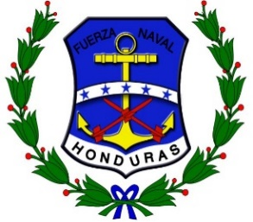
FUERZAS ARMADAS DE HONDURAS
FUERZA NAVAL
PAGADURIA GENERAL DE LA FUERZA NAVAL
 |  |  | CONSOLIDADO GENERAL DE LA EJECUCION DEL PRESUPUESTO

 |  |  |  |  | DOCUMENTACION DE |  |  |  | No. | OBJETO
No. | FECHA | UNIDAD DE SUPERFICIE | CHEQUE | DESCRIPCION | RESPALDO |  |  | UNIDAD/BASE | TRANSF. | DEL | TOTAL
 |  |  |  |  | O/C | C/P | ACDO. |  | BANCARIA | GASTO

 |  |  |  | TOTAL MES DE DICIEMBRE DE 2016 |  |  |  |  |  |  | 0.00

